경력증명서
=LEFT(VLOOKUP(C3,사원목록,2,FALSE),6)&"-*******"
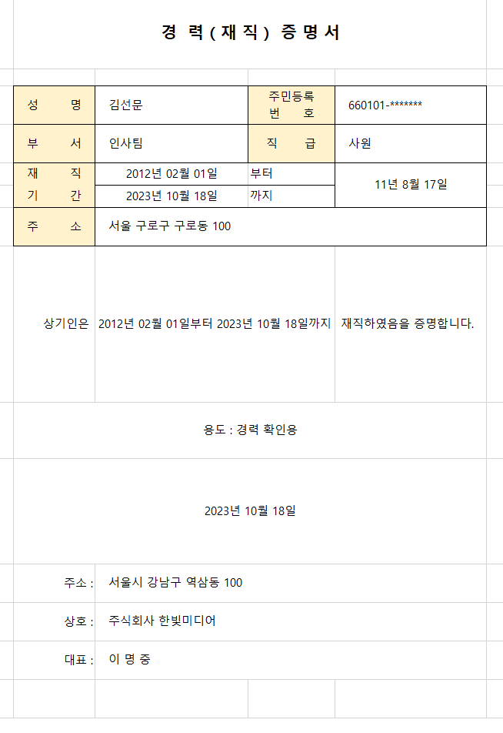
경 력 ( 재 직 ) 증 명 서

성명 | 김선문 | 주민등록 번 호 | 660101-*******
부서 | 인사팀 | 직 급 | 사원
재직 | 2012-02-01 | 부터 | 11년 8월 18일
=DATEDIF(C5,C6,"y")&"년 "&DATEDIF(C5,C6,"ym")&"월 "&DATEDIF(C5,C6,"md")&"일"
기간 | 2023-10-19 | 까지
주소 | 서울 구로구 구로동 100
=TEXT(C5,"yyyy년 mm월 dd일부터 ")&TEXT(C6,"yyyy년 mm월 dd일까지")
상기인은 | 2012년 02월 01일부터 2023년 10월 19일까지 |  | 재직하였음을 증명합니다.
용도 : 경력 확인용
2023-10-19
주소 : | 서울시 강남구 역삼동 100
상호 : | 주식회사 한빛미디어
대표 : | 이 명 중

조건부서식_판매목록
물품 판매 현황

※ 수식을 이용하여 단가가 350,000원 이상인 행전체의 셀 색을 노란색으로 채우시오.
판매번호 | 지역 | 지점명 | 분류 | 품번 | 수량 | 단가 | 판매액
17S1060 | 경기 | 구리 | 철재 | OP-2020 | 9 | 320,000 | 2880000
17S1057 | 경기 | 구리 | 철재 | DP-3010 | 7 | 350,000 | 2450000
17S1025 | 경기 | 구리 | 철재 | DP-3010 | 6 | 350,000 | 2100000
17S1061 | 경기 | 수원 | 목재 | OP-1052 | 5.0 | 270,000 | 1350000
17S1049 | 경기 | 수원 | 목재 | OP-1052 | 3.0 | 270,000 | 810000
17S1003 | 경기 | 수원 | 철재 | DP-3010 | 2.0 | 350,000 | 700000
17S1012 | 경기 | 수원 | 목재 | OP-3002 | 1.0 | 400,000 | 400000
17S1028 | 경기 | 수원 | 목재 | OP-1052 | 1.0 | 270,000 | 270000
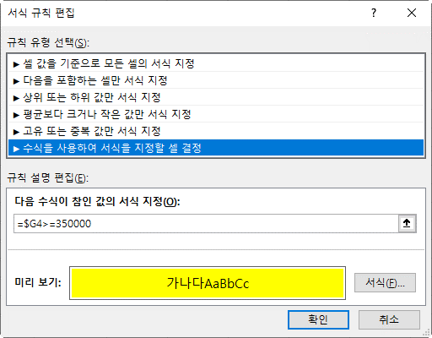
17S1045 | 경기 | 안산 | 목재 | OP-2020 | 12.0 | 320,000 | 3840000
17S1013 | 경기 | 안산 | 목재 | OP-2020 | 6.0 | 320,000 | 1920000
17S1053 | 경기 | 안산 | 목재 | OP-1052 | 6.0 | 270,000 | 1620000
17S1008 | 경기 | 안산 | 목재 | OP-3002 | 4.0 | 400,000 | 1600000
17S1033 | 경기 | 안산 | 철재 | DP-2010 | 5.0 | 300,000 | 1500000
17S1047 | 서울 | 노원 | 목재 | OP-3002 | 5.0 | 400,000 | 2000000
17S1059 | 서울 | 노원 | 목재 | OP-2020 | 3.0 | 320,000 | 960000
17S1016 | 서울 | 노원 | 철재 | DP-2010 | 2.0 | 300,000 | 600000
17S1041 | 서울 | 노원 | 철재 | DP-2010 | 2.0 | 300,000 | 600000
17S1005 | 서울 | 종로 | 목재 | OP-3002 | 6.0 | 400,000 | 2400000
17S1001 | 서울 | 종로 | 목재 | OP-3002 | 5.0 | 400,000 | 2000000
17S1054 | 서울 | 종로 | 철재 | DP-2010 | 5.0 | 300,000 | 1500000
17S1036 | 서울 | 종로 | 목재 | OP-2020 | 3.0 | 320,000 | 960000
17S1034 | 인천 | 계양 | 목재 | OP-1052 | 5.0 | 270,000 | 1350000
17S1042 | 인천 | 계양 | 목재 | OP-2020 | 2.0 | 320,000 | 640000
17S1014 | 인천 | 계양 | 철재 | DP-2010 | 1.0 | 300,000 | 300000
17S1058 | 인천 | 계양 | 목재 | OP-1052 | 1.0 | 270,000 | 270000
17S1021 | 충남 | 천안 | 철재 | DP-1050 | 15.0 | 250,000 | 3750000
17S1029 | 충남 | 천안 | 철재 | DP-1050 | 15.0 | 250,000 | 3750000
17S1044 | 충남 | 천안 | 목재 | DP-1050 | 3.0 | 250,000 | 750000
17S1048 | 충남 | 천안 | 철재 | DP-1050 | 3.0 | 250,000 | 750000

조건부서식(짝수행)
레포츠센터 회원명단


회원번호 | 회원명 | 회원구분 | 종목 | 등록일 | 연락처 | 회비 | 납부여부
17-005 | 최주희 | 준회원 | 수영 | 2017-02-12 | 010-1253-4567 | 45,000 | 미납
17-019 | 진선미 | 정회원 | 탁구 | 2017-02-03 | 010-5824-1235 | 48,000 | 미납
17-285 | 강희주 | 준회원 | 헬스 | 2017-02-15 | 010-3154-2254 | 42,000 | 완납
17-098 | 이영주 | 정회원 | 에어로빅 | 2017-02-08 | 02-2758-5542 | 45,000 | 미납
17-132 | 김해선 | 준회원 | 수영 | 2017-02-27 | 032-8159-7584 | 45,000 | 완납
18-018 | 이지숙 | 정회원 | 헬스 | 2017-03-02 | 010-1235-4557 | 48,000 | 미납
18-165 | 정은주 | 준회원 | 수영 | 2017-03-01 | 010-7700-1241 | 45,000 | 미납
18-100 | 박은정 | 정회원 | 수영 | 2017-03-02 | 010-5547-4574 | 45,000 | 완납
18-210 | 김명희 | 준회원 | 탁구 | 2017-03-03 | 010-3214-1222 | 48,000 | 미납
18-163 | 이미옥 | 정회원 | 헬스 | 2017-03-04 | 032-6501-7755 | 48,000 | 완납
18-456 | 신주연 | 준회원 | 에어로빅 | 2017-03-02 | 032-4589-7585 | 45,000 | 미납
※ 짝수행에 셀 색을 노랑으로 채우시오.

조건부서식(홀수열)
레포츠센터 회원명단

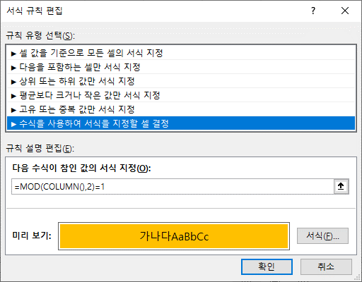
회원번호 | 회원명 | 회원구분 | 종목 | 등록일 | 연락처 | 회비 | 납부여부
17-005 | 최주희 | 준회원 | 수영 | 2017-02-12 | 010-1253-4567 | 45,000 | 미납
17-019 | 진선미 | 정회원 | 탁구 | 2017-02-03 | 010-5824-1235 | 48,000 | 미납
17-285 | 강희주 | 준회원 | 헬스 | 2017-02-15 | 010-3154-2254 | 42,000 | 완납
17-098 | 이영주 | 정회원 | 에어로빅 | 2017-02-08 | 02-2758-5542 | 45,000 | 미납
17-132 | 김해선 | 준회원 | 수영 | 2017-02-27 | 032-8159-7584 | 45,000 | 완납
18-018 | 이지숙 | 정회원 | 헬스 | 2017-03-02 | 010-1235-4557 | 48,000 | 미납
18-165 | 정은주 | 준회원 | 수영 | 2017-03-01 | 010-7700-1241 | 45,000 | 미납
18-100 | 박은정 | 정회원 | 수영 | 2017-03-02 | 010-5547-4574 | 45,000 | 완납
18-210 | 김명희 | 준회원 | 탁구 | 2017-03-03 | 010-3214-1222 | 48,000 | 미납
18-163 | 이미옥 | 정회원 | 헬스 | 2017-03-04 | 032-6501-7755 | 48,000 | 완납
18-456 | 신주연 | 준회원 | 에어로빅 | 2017-03-02 | 032-4589-7585 | 45,000 | 미납
※ 홀수열에 셀 색을 주황으로 채우시오.

조건부서식(일요일 열)
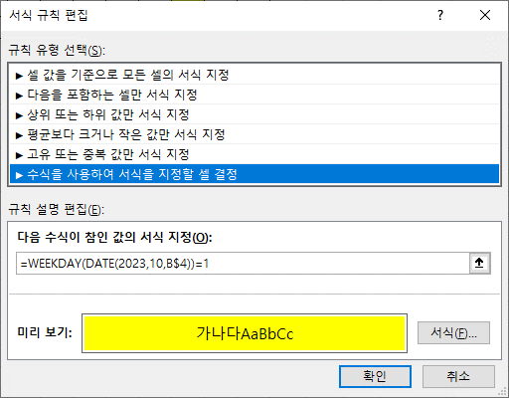
1 | 2 | 3 | 4 | 5 | 6 | 7 | 8 | 9 | 10 | 11 | 12 | 13 | 14 | 15 | 16 | 17 | 18 | 19 | 20 | 21 | 22 | 23 | 24 | 25 | 26 | 27 | 28 | 29 | 30 | 31

